TSS
 |  |  |  |  |  | INFORME TSS - ENERGIA // PROYECTO SWITCHES ZTE |  |  |  |  |  |  |  |  |  |  |  |  |  |  |  |  |  |  |  |  |  |  |  | 

0 - DATOS GENERALES
Fecha de Inspección |  |  | 2022-07-15 |  |  |  | dd/mm/yy |  |  |  |  |  |  | Acceso: |  |  |  |  |  |  |  |  |  |  |  |  | Lugar de recojo de llaves 1:
Nombre de Site |  |  | SITE PROGRESO CASTILLA TP6170 |  |  |  |  |  |  |  |  |  |  | Ubicación: |  |  | Av. Grau 408 Sec. Castilla |  |  |  |  |  |  |  |  |  | Lugar de recojo de llaves 2:

1 - ENERGIA
Potencia Contratada: |  |  |  |  | 7.00 |  |  | Kw |  | N° de Suministro: |  |  |  |  | 5816240 |  |  |  |  |  | TARIFA: |  |  | BT5B
Potencia Consumida |  |  |  |  |  |  |  | Kw |  | Concesionaria: |  |  |  |  | ECNOSA
OBSERVACIONES GENERALES:

RECOMENDACIONES GENERALES:

1.1 - Existe medidor de energia:
Si: | X | No: |  |  | Monofasico: |  |  |  | X |  | Trifasico:
Imax medidor: |  |  |  |  |  |  |  |  |  |  | Observacion:
Tension Fase-Fase (Voltios) |  |  |  |  |  |  | V R-S: |  |  |  |  |  | V S-T: |  |  |  |  |  | V R-T: |  |  |  |  | Observación:
Intensidad de corriente (Amp) |  |  |  |  |  |  | I R: |  |  |  |  |  | I S: |  |  |  |  |  | I T: |  |  |  |  | Observación:
Seccion de cable de acometida: |  |  |  |  |  |  |  |  |  | mm2
OBSERVACIONES GENERALES:

RECOMENDACIONES GENERALES:

1.2 - TABLERO PDP
Si: | X | No: |  |  | Monofasico: |  |  |  | X |  | Trifasico:
Interruptor general (capacidad ITM) |  |  |  |  |  |  |  | 400 |  | AMP
Seccion de cable de Medidor a ITM |  |  |  |  |  |  |  |  |  | mm2
Medición de Entrada en AC
Tension Fase-Fase (Voltios) |  |  |  |  |  |  | V R-S: |  | 227.4 |  |  |  | V S-T: |  |  |  |  |  | V R-T: |  |  |  |  | Observación:
Intensidad de corriente (Amp) |  |  |  |  |  |  | I R: |  | 25 |  |  |  | I S: |  | 21.7 |  |  |  | I T: |  |  |  |  | Observación:
Tensión Fase-tierra (Voltios) |  |  |  |  |  |  | V R-t: |  |  |  |  |  | V S-t: |  |  |  |  |  | V T-t: |  |  |  |  | Observación:
OBSERVACIONES GENERALES:

RECOMENDACIONES GENERALES:

1.3 - RECTIFICADOR 1: ELTEK 16KW
Rectificador: |  |  | OUTDOOR |  |  |  |  |  |  |  | Cantidad: |  |  | 1 |  |  | Tipo / Marca: |  |  | ELTEK |  |  |  |  |  | Capacidad: |  | 16 |  |  | KW
Cantidad de ITMS: |  |  |  |  |  |  |  | 1φ |  |  |  |  | 2φ |  |  |  |  | 3φ |  |  |  |  |  |  |  | Capacidad Instalada: |  |  |  |  | W | -5724
Carga Proyectada DC: |  |  |  |  |  | Amp |  |  |  |  |  |  |  |  |  | CARGA FINAL PROYECTADA |  |  |  |  | 72 |  |  | A
Mediciones en la salida DC |  |  |  |  |  |  | I - DC: |  | 72 |  | A | V - DC: |  | 54 |  |  | NOTA: valores tomados con pinza amperimetrica |  |  |  |  |  |  |  |  |  |  |  | 3888 | 1836 |  | 5724
Módulo x |  | 3000 |  | W |  | Cantidad de modulos instalados: |  |  |  |  |  |  |  | 3 |  |  | Observación : |  |  |  |  |  |  |  |  |  | Filosofia N+1 |  | 0
Módulo x |  | 2000 |  | W |  | Cantidad de modulos instalados: |  |  |  |  |  |  |  | 1 |  |  | Observación :
Breaker Utilizados: |  |  |  |  |  |  |  | Breaker de baterías: |  |  |  |  |  |  |  |  |  | Espacios disponibles:
Bancos de baterías |  |  |  |  | Si | X |  | No |  |  | Espacios para colocar # baterías: |  |  |  |  |  |  |  |  |  | BB | ó | - |  | Celdas | Observación :
# de Bancos de baterías: |  |  |  |  |  | 2 |  |  | Capacidad: |  |  | 170 |  | AH |  | Marca: |  | NARADA

Autonomia Actual: |  |  |  | 3.78 |  | HRS |  | Año Baterias: |  |  |  |  |  | Factor: |  | 0.8
Autonomia afectada: |  |  |  | 3.78 |  | HRS |  | Observaciones:
OBSERVACIONES GENERALES:

RECOMENDACIONES GENERALES:

REPORTE FOTOGRAFICO
INFORME TSS - ENERGIA // PROYECTO SWITCHES ZTE
INFORME FOTOGRAFICO DE ENERGÍA
SITE PROGRESO CASTILLLA TP6170 | Supervisor: | Fecha deVisita:
 |  | 15/07/2022
Dirección del sitio: | Site Code: | Tipo de Obra: TSS
CAJA DE SUMINISTRO # 5816240
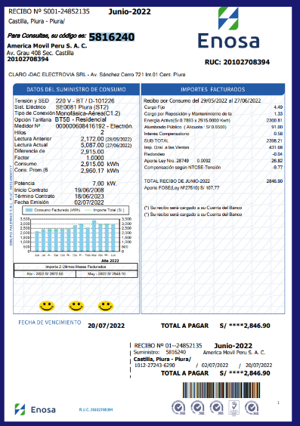 RECIBO SITE PROGRESO CASTILLA | 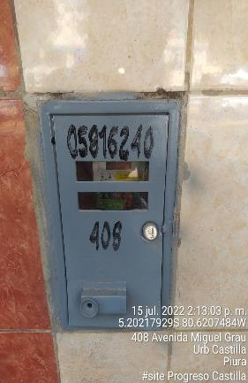 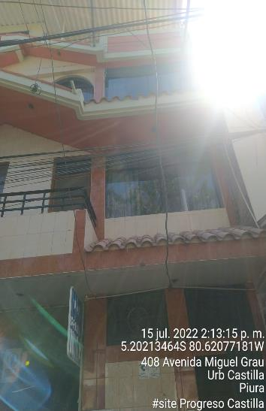 CAJA DE MEDIDOR DE PROGRESO CASTILLA
RECTIFICADOR ELTEK 16KW
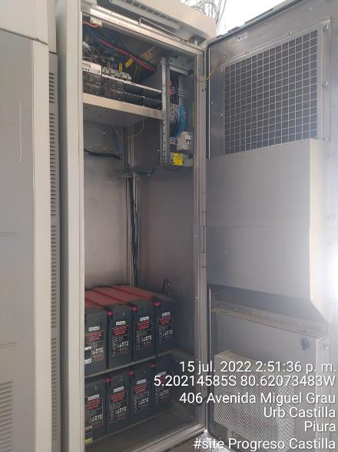 RECTIFICADOR ELTEK 16KW | 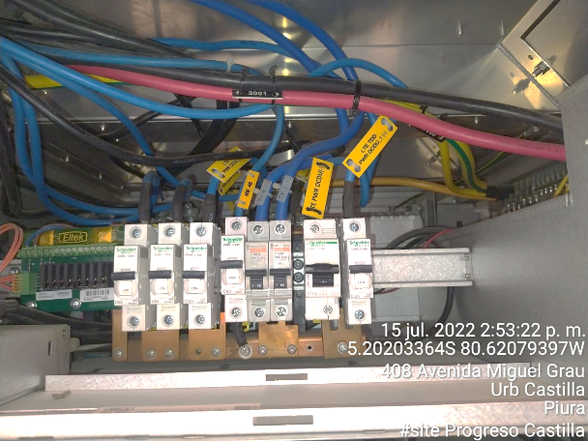
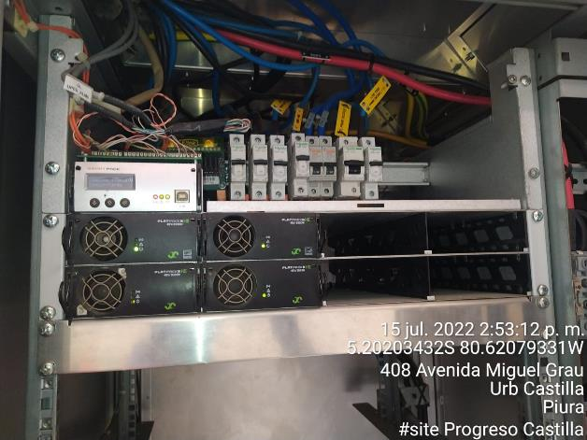 3MR 3Kw--1MR 2Kw | 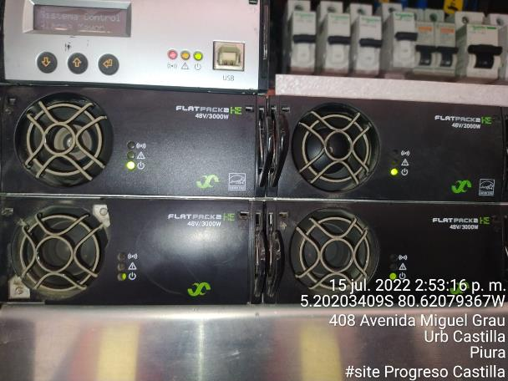 CARACTERISTICAS DE MODULOS
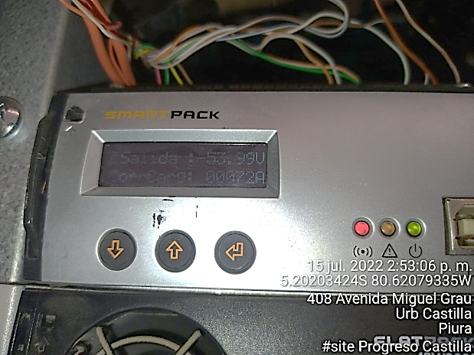 PANEL DE CONTROL 54V -- 72Amp | 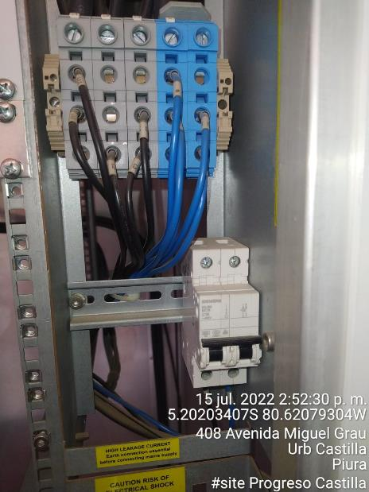
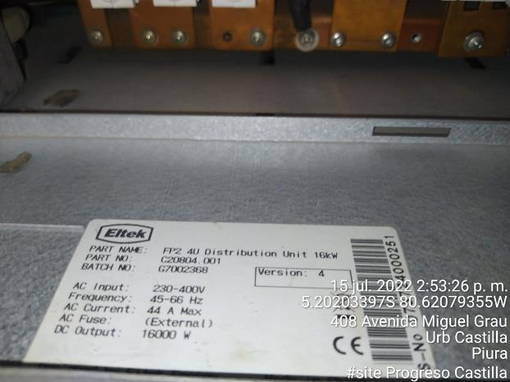 | 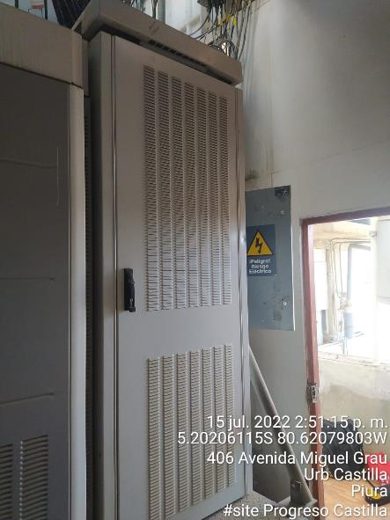
BATERIAS RECT ELTEK 16KW
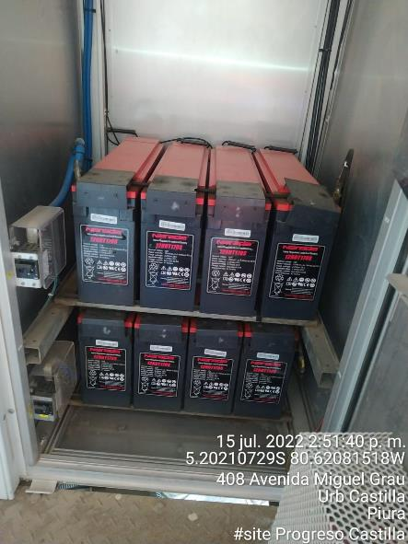 Vista Panoramica 02 BB 170Ah | 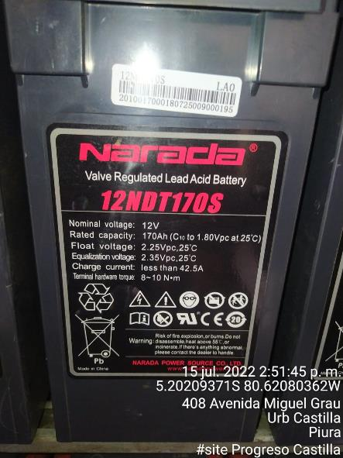 ETIQUETA DE BATERIA NARADA |  | re1
TABLERO PDP 220VAC
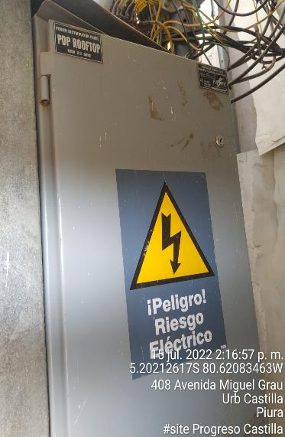 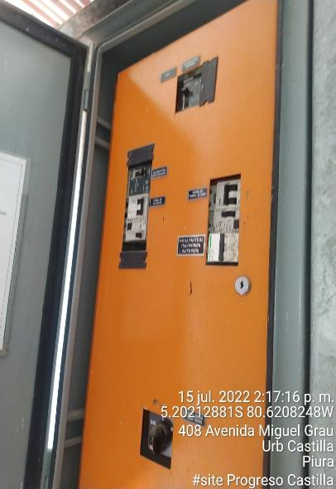 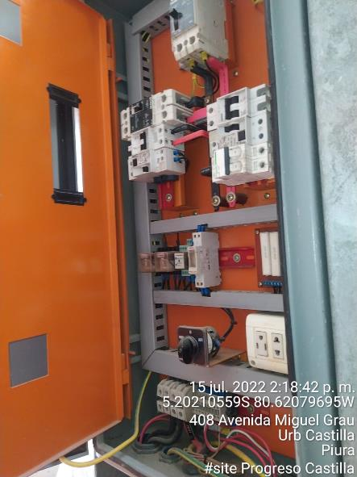
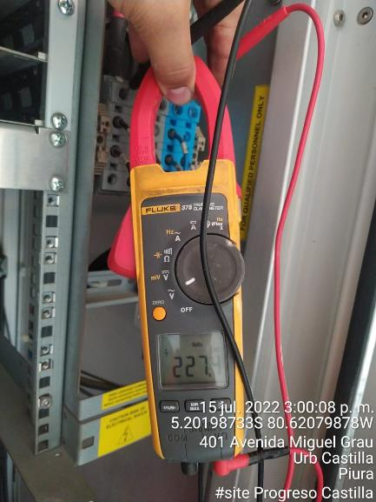 VOLTAJE RS 227.4V | 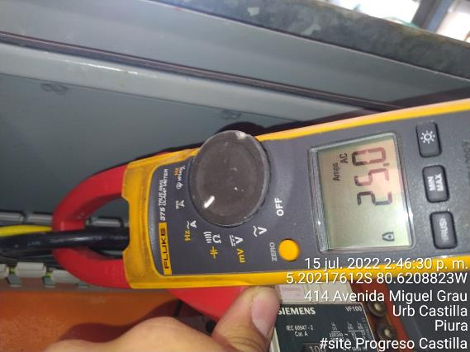 AMPERAJE L1: 25
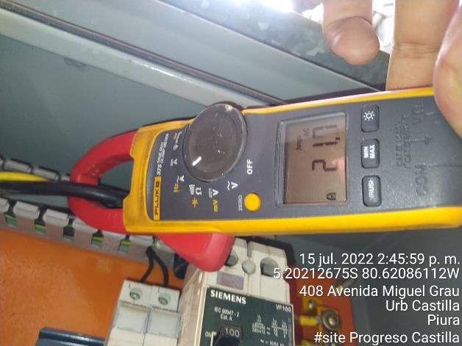 AMPERAJE L2: 21.7 | 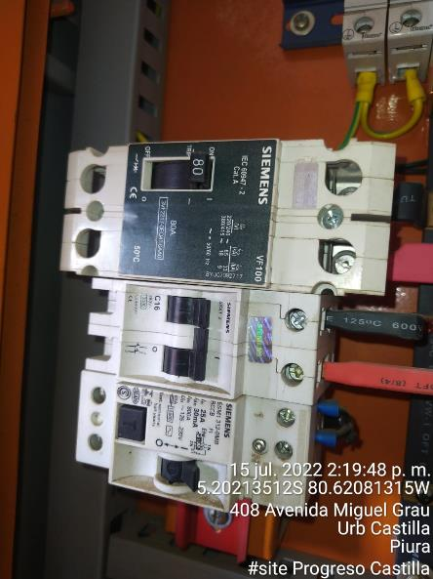
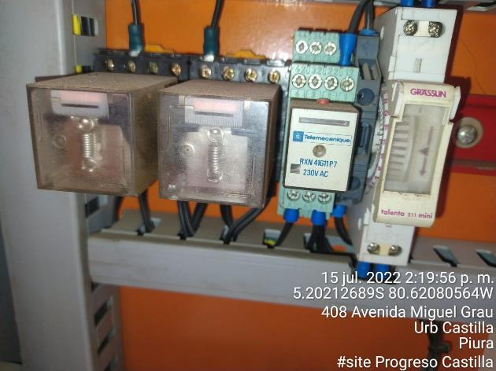 | 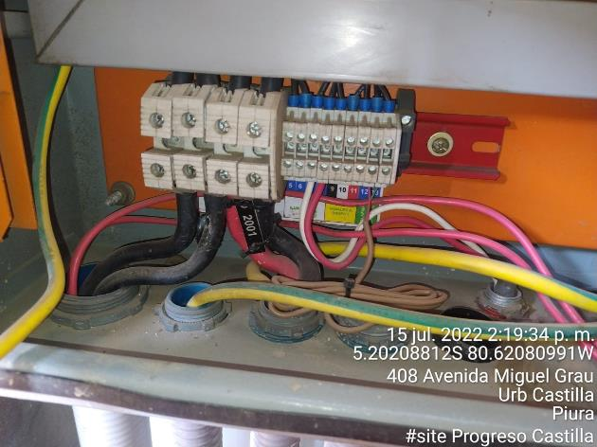
GABINETE TRANSMISION
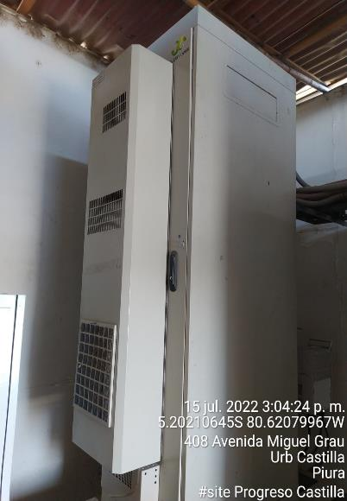 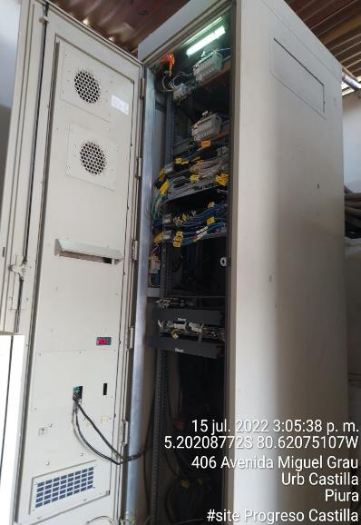 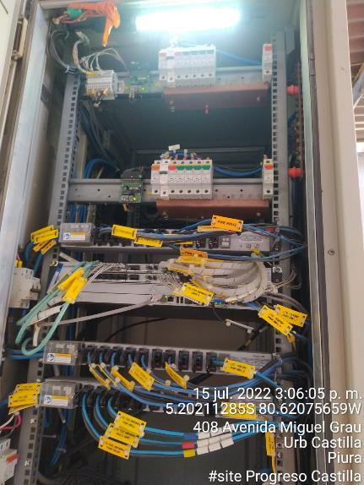
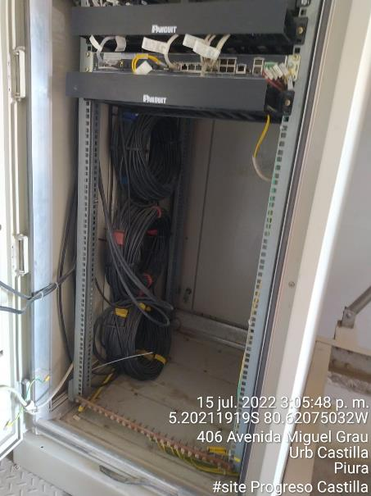 | 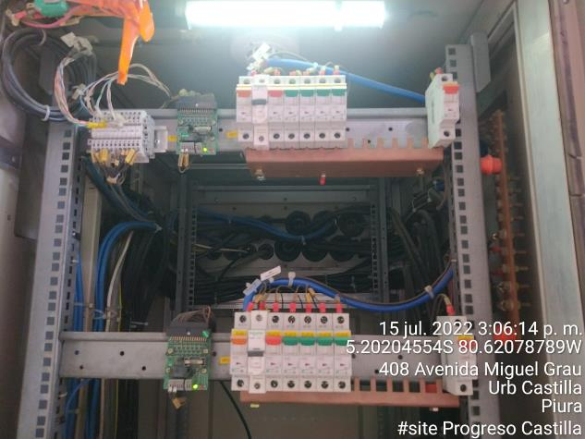
FOTOS ADICIONALES
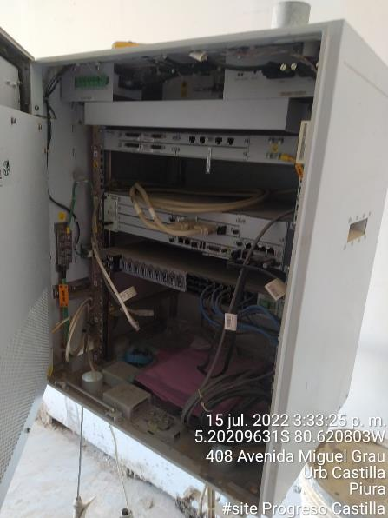 GAB APAGADO | 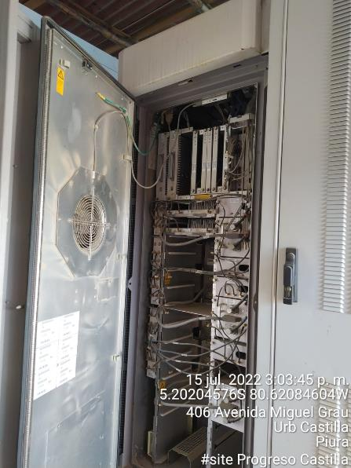 GAB APAGADO
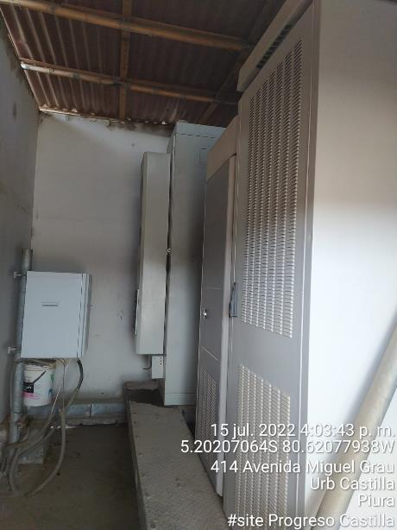 | 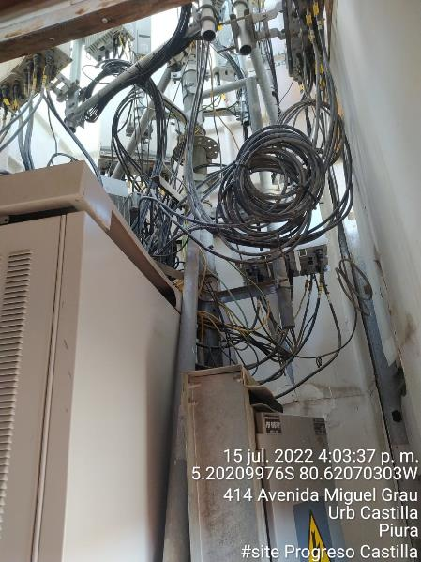
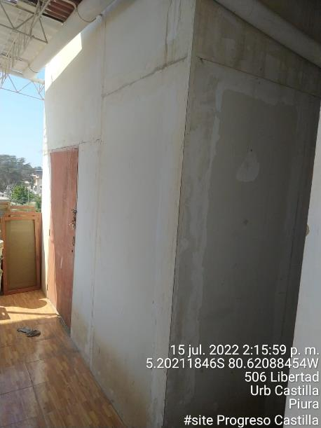 | 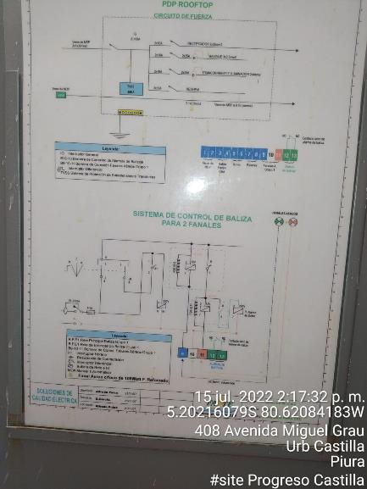

Plano
 | INFORME TSS - ENERGIA // PROYECTO SWITCHES ZTE

VI.- FOTOS PANOMARICAS DEL SITE: |  | SITE PROGRESO CASTILLA TP6170
1
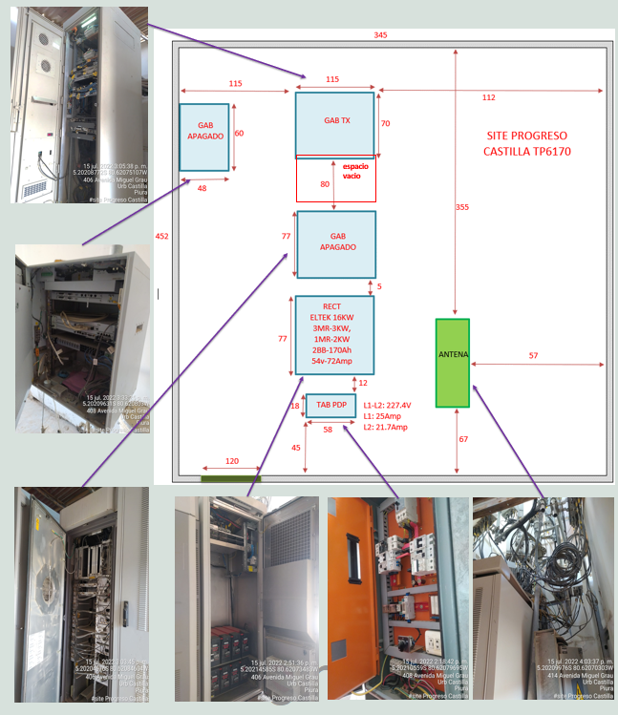

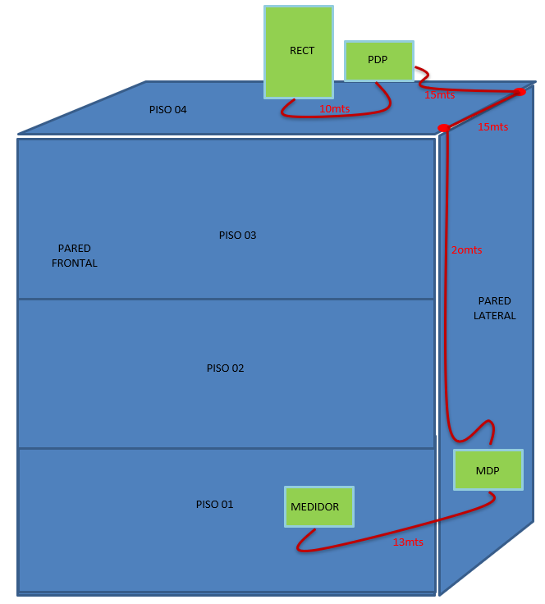

RECORRIDO DEL CABLEADO EN EL SITE PROGRESO CASTILLA TP6170

* RECORRIDO DE CABLEADO DEL TABLERO MDP HASTA EL TABLERO PDP. DISTANCIA 50.00 Metros POR TIRADA.
* RECORRIDO DE CABLEADO DEL MEDIDOR HASTA EL TABLERO MDP. DISTANCIA 13.00 Metros. POR TIRADA.
* RECORRIDO DE CABLEADO DEL TABLERO PDP HASTA EL RECTIFICADOR. DISTANCIA 10.00Metros. POR TIRADA.
* RECORRIDO DE CABLEADO TOTAL: 73METROS POR TIRADA.

